Anleitung - Instruction
Anleitung - Instruction | Version 1.03

Allgemeine Information: - weisse Felder können nicht editiert werden - hellgraue Felder erwarten eine Eingabe (Text oder Zahl) - dunkelgraue Felder erwarten eine Auswahl aus der Liste | Informations générales - les champs blancs ne peuvent pas être mpdifiés - les champs gris clair attendent une saisie (texte ou nombre) - les champs gris foncé attendent une sélection dans la liste
1. Sprache wählen | 1. Choisir la langue
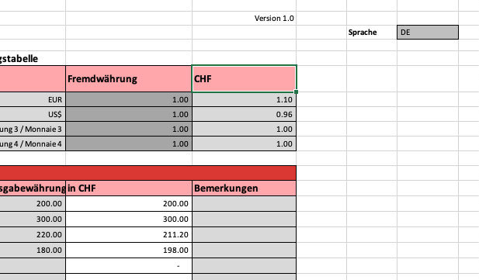
2. Stammdaten ausfüllen | 2. Remplir les données de base

3. Fremdwährungen eintagen (bis 5 Fremdwährungen sind möglich). Wenn weitere Währungen verwendet werden sollen, bitte die entsprechenden Texte (Währung X/monnaie X) ersetzen | 3. Ajouter les monnaies étrangères (max 5 monnaies étrangères possibles) Si d'autres monnaies sont utilisées, remplacer les textes correspondants (Währung X/monnaie X).

4. Ausgaben einfüllen | 4. Remplir les dépenses
- Aussagekräftige Beschreibung | - Description significative
- Für jeden Betrag genau eine Zeile verwenden | - Un montant par ligne
- Jedem Eintrag eine Kostenart zuweisen --> (1) | - Attribuer un type de frais dans chaque ligne utilisée
- Falls nicht CHF, Fremdwährung auswählen --> (2) | - Choisir la monnaie correcte, si la monnaie du reçu n'est pas CHF
- Betrag in der Währung des Belegs eintragen --> (3) | - Ajouter le montant du reçu
- Allfällige zusätzliche Bemerkungen --> (4) | - Si necessaire: ajouter des remarques

5. Wurden im Formular Fehler eingegeben, wird die fehlerhafte Zeile dunkelrot mit gelber Schrift hervorgehoben. Der Totalbetrag kann aufgrund des Fehlers #N/A nicht berechnet werden. Eine Fehler- meldung wird unterhalb der Erfassungstabelle angezeigt. Mögliche Fehler sind: - Fehlende Kostenart - Fehlende Anzahl bei Kostenart "Entschädigung" (Falls nicht Tagessatz, effiktiven Betrag und Anzahl = 1 eintragen) - Anzahl eingetragen, obwohl Kostandart nicht gleich Entschädigung - Kostenart "Entschädigung" mit Fremdwährung | 5. Si des erreurs ont été saisies dans le formulaire, la ligne incorrecte sera marquée en rouge foncé avec des lettres jaunes. Le montant total ne peut donc pas être calculé à cause de l'erreur #N/A. Un message d'erreur s'affiche sous le tableau des entrées. Les erreurs possibles sont les suivantes : - Type de coût manquant - Numéro manquant pour le type de coût "Compensation" (Si ce n'est pas un taux journalier, entrer le montant effectif et le numéro = 1) - Numéro saisi, bien que le type de coût ne corresponde pas à la compensation. - Type de coût "Compensation" avec devise étrangère
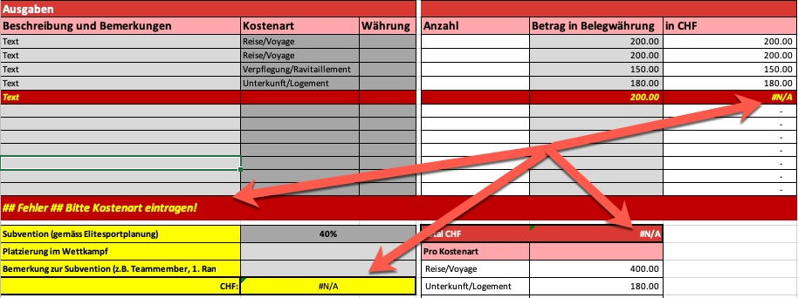
6. Subvention anpassen (nur Athleten). Bitte Platzierung im Wettkampf oder andere Gründe, welche die Subvention beeinflussen angeben (2) und (3) | 6. Ajuster la subvention (seulement les athlètes). Veuillez indiquer la place dans la compétition ou d'autres raisons influençant la subvention (2) et (3)

7. Bitte ALLE Zahlungsinformationen angeben und ALLE Belege anfügen | 7. veuillez fournir TOUTES les informations relatives au paiement et joindre TOUS les reçus.

8. Dieses Formular, sowie alle Belege an xxx@swiss-fencing.ch senden! | 8. Envoyer ce formulaire ainsi que les reçus à xxx@swiss-fencing.ch!

